Data
Observation | x | y
1 | 28 | 72
2 | 17 | 99 |  | 20_39 | 40_59 | 60_79 | 80_99
3 | 52 | 58 | 10_29 | 20_29 | 0 | 0 | 0
4 | 79 | 34 | 30_49 | 30_39 | 40_49 | 0 | 0
5 | 37 | 60 | 50_69 | 0 | 50_59 | 60_69 | 0
6 | 71 | 22 | 70_89 | 0 | 0 | 70_79 | 80_89
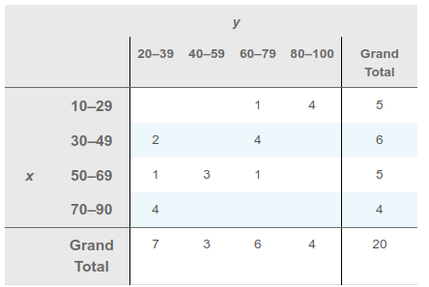
7 | 37 | 77
8 | 27 | 85
9 | 64 | 45
10 | 53 | 47
11 | 13 | 98
12 | 84 | 21
13 | 59 | 32
14 | 17 | 81
15 | 70 | 34
16 | 47 | 64
17 | 35 | 68
18 | 62 | 67
19 | 30 | 39
20 | 43 | 28

